Oppgave 31
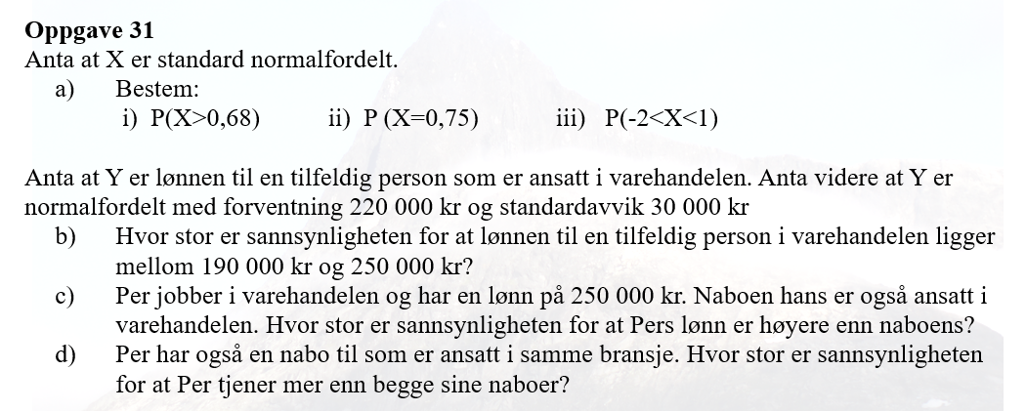
X~N(0, 1)
a) P(X>0,68)=1-P(X≤0,68)= | 0.248
P(X=0,75)= | 0.301
P(-2<X<1)=P(X≤1)-P(X≤-2)= | 0.819

Y-lønn til en tilfeldig person
Y~N(220000, 30000)
b) P(190000<Y<250000)=P(Y≤250000)-P(Y≤190000)= |  |  | 0.683
c) Y_1- lønn til nabo
P(Y_1<250000)=P(Y_1≤250000)= |  | 0.841
d) Y_2- lønn til andre nabo
P(Per tjener mer enn begge sine naboer)=P(Y_1<250000)*P(Y_2<250000)= |  |  |  | 0.708

